地方債現在残高比率
 | 38. 地方債現在高比率

 | 時点 2014（H26）年度（毎年） |  |  |  |  |  |  | 平 均 値 |  |  |  | 146.5
 | 単位 ％ |  |  |  |  |  |  | 標準偏差 |  |  |  | 46.4
 | 市町村名 | 指標 | 順位 |  | #REF! | 備考 | 市町村名 | 指標 | 順位 |  | #REF! | 備考

 | 千葉県 | 146.5 |  | － |  |  | 八街市 | 146.6 |  | 22
 | 千葉市 | 350.2 |  | 1 |  |  | 印西市 | 97.7 |  | 48
 | 銚子市 | 201.2 |  | 5 |  |  | 白井市 | 130.1 |  | 38
 | 市川市 | 78.3 |  | 53 |  |  | 富里市 | 178.0 |  | 12
 | 船橋市 | 126.7 |  | 40 |  |  | 南房総市 | 177.2 |  | 13
 | 館山市 | 159.4 |  | 18 |  |  | 匝瑳市 | 170.6 |  | 16
 | 木更津市 | 134.2 |  | 33 |  |  | 香取市 | 188.5 |  | 7
 | 松戸市 | 120.1 |  | 42 |  |  | 山武市 | 137.4 |  | 30
 | 野田市 | 156.4 |  | 19 |  |  | いすみ市 | 174.9 |  | 14
 | 茂原市 | 223.4 |  | 2 |  |  | 大網白里市 | 145.6 |  | 25
 | 成田市 | 122.2 |  | 41 |  |  | 酒々井町 | 116.0 |  | 44
 | 佐倉市 | 105.5 |  | 46 |  |  | 栄町 | 178.3 |  | 11
 | 東金市 | 182.8 |  | 9 |  |  | 神崎町 | 132.8 |  | 35
 | 旭市 | 155.3 |  | 20 |  |  | 多古町 | 82.3 |  | 51
 | 習志野市 | 130.6 |  | 36 |  |  | 東庄町 | 103.2 |  | 47
 | 柏市 | 135.7 |  | 31 |  |  | 九十九里町 | 213.5 |  | 3
 | 勝浦市 | 185.6 |  | 8 |  |  | 芝山町 | 84.5 |  | 50
 | 市原市 | 106.1 |  | 45 |  |  | 横芝光町 | 190.6 |  | 6
 | 流山市 | 146.1 |  | 24 |  |  | 一宮町 | 128.0 |  | 39
 | 八千代市 | 180.6 |  | 10 |  |  | 睦沢町 | 130.4 |  | 37
 | 我孫子市 | 133.0 |  | 34 |  |  | 長生村 | 140.3 |  | 29
 | 鴨川市 | 208.0 |  | 4 |  |  | 白子町 | 117.4 |  | 43
 | 鎌ケ谷市 | 172.8 |  | 15 |  |  | 長柄町 | 135.4 |  | 32
 | 君津市 | 79.4 |  | 52 |  |  | 長南町 | 144.2 |  | 26
 | 富津市 | 141.1 |  | 28 |  |  | 大多喜町 | 147.8 |  | 21
 | 浦安市 | 40.8 |  | 54 |  |  | 御宿町 | 142.2 |  | 27
 | 四街道市 | 146.5 |  | 23 |  |  | 鋸南町 | 161.3 |  | 17
 | 袖ケ浦市 | 94.7 |  | 49

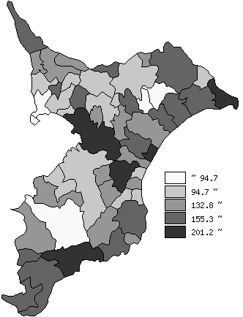
 | 千葉県の推移
平成22年度 | 141.3
平成23年度 | 136.7
平成24年度 | 140.8
平成25年度 | 143.3
平成26年度 | 146.5

《備 考》 ・資料出所 総務省「市町村別決算状況調」 ・算出方法 地方債現在高÷標準財政規模額 注）県数値は、単純平均値です。

